Dev Image
Image dev 回答一覧 (answer list?)

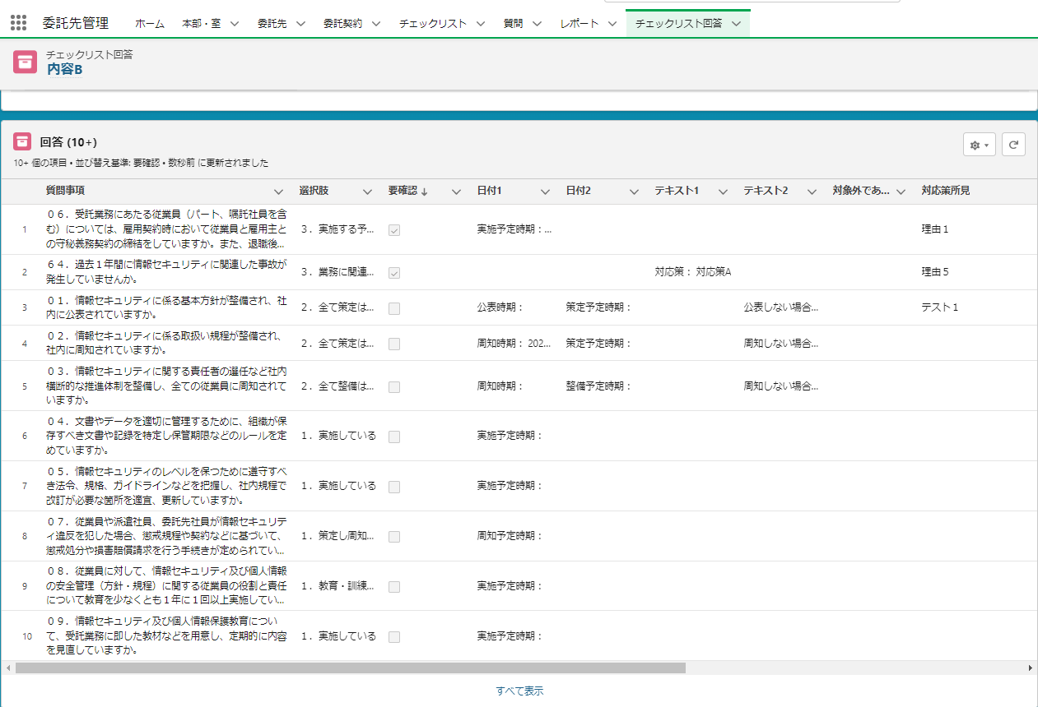
Màn hình チェックリスト回答 (Checklist answer?)

Dev khung đỏ ở bên trái bằng LWC
Sort theo thứ tự tăng dần/ giảm dần bằng cách bấm vô từng cái header
⇒ Field sort default thì tôi muốn có thể setting riêng được, có thực hiện được không?
Setting bề ngang column từng field thì setting theo tỷ lệ （％）（Không muốn cho hiển thị thah scroll bar ngang）
⇒ dựa trên custom metadata Nhờ anh dev cái dùng cho 回答一覧 lần này 「DisplayKansetuItakusakiFieldSetting__mdt」
Trong 1 field nếu có cụm từ dài vượt quá 3 line thì cũng hiển thị toàn bộ
Điều kiện get nội dung hiển thị（SOQL）
Select 回答一覧に表示する項目
From srmt__Consign_Answer__c
Where srmt__Consign_ChecklistAccount__c = :表示しているチェックリスト回答画面のレコードID
↑Các Field hiển thị ở 回答一覧(answer list?) thì có thể setting chiều rộng column cùng nhau bằng custom metadata

! page hiển thị 10 record, nhấn vô link bên trái thì sẽ transition tới full screen của 回答一覧 (question list)
Nhờ dev tính năng hiển thị tất cả record trong 1 page
⇒ Không cần tính năng phân trang
Khi chuyển sang full screen thì muốn có thể transition trong cùng tab.

Màn hình fullscreen của 回答一覧 (answer list)

Hiển thị link để từ màn hình full screen trở về màn hình チェックリスト回答 (checklist answer?) ban đầu

Nhấn button 編集 (edit) xuất hiện từ pulldown ▼ có ở phía bên phải từng record thì sẽ transition tới màn hình edit
Không hiển thị button 削除 (delete)

Màn hình edit answer
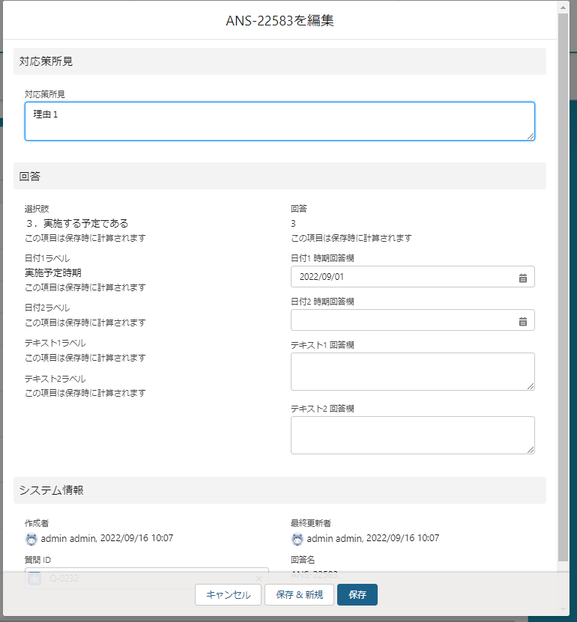

Ở màn hình edit nhờ hiển thị page layout tương ứng
Cũng hãy hiển thị page layout section nhé

Không hiển thị button「保存＆新規」

実装イメージ
回答一覧の実装イメージ

チェックリスト回答画面

左記の赤枠をLWCで実装
各ヘッダ押下で昇順・降順の並び替え
⇒デフォルトのソート項目を別途設定できる良いのですが、可能でしょうか。
各項目の列幅を割合（％）で設定（横スクロールバーを表示させない）
⇒カスタムメタデータ「DisplayKansetuItakusakiFieldSetting__mdt」を元に回答一覧用のものを実装いただければと思います
1項目内に3行を超える文字列が入っている場合でも全文表示
表示内容の取得条件（SOQL）
Select 回答一覧に表示する項目
From srmt__Consign_Answer__c
Where srmt__Consign_ChecklistAccount__c = :表示しているチェックリスト回答画面のレコードID
↑回答一覧に表示する項目はカスタムメタデータで列幅と一緒に設定できるようにお願いいたします

1ページ10レコードを表示して、左記リンク押下することで回答一覧の全画面表示へ遷移し
全件1ページに表示する機能を実装いただけますでしょうか。
⇒改ページ機能は不要です
全画面へ遷移する際には同じタブ内で画面遷移する形が望ましいです

回答一覧の全画面表示

全画面表示から元のチェックリスト回答画面へ戻るリンクの表示をお願いいたします。

各レコードの右端にある▼プルダウンから編集ボタンを押下することで
編集画面へ遷移する形としてください。
削除ボタンは非表示でお願いいたします。

回答編集画面

編集画面では割り当てられたページレイアウトの表示をお願いいたします。
ページレイアウトのセクションも表示させてください。

「保存＆新規」ボタンは非表示でお願いいたします。

